Sheet1
https://www.jawhm.or.jp/country/

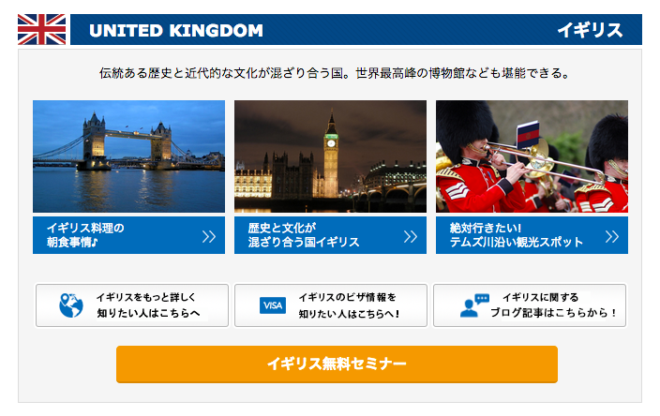

リンク先が間違えています。修正してください。
Liên kết bị sai, xin chỉnh sửa lại
６ ＝＞ ４ に変更
Đổi thành 4

https://www.jawhm.or.jp/seminar/seminar.php?navigation=1&month=07&year=2018&place_name=&checked_countryname=,4&checked_know=,0

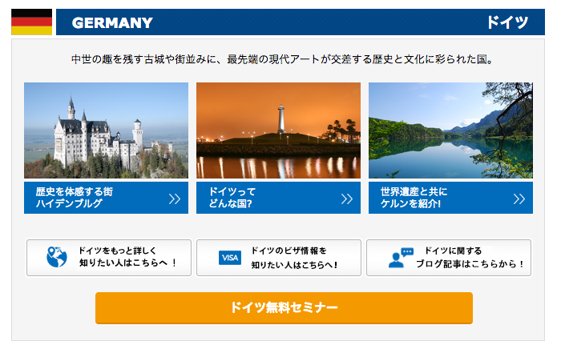

リンク先が間違えています。修正してください。
Liên kết bị sai, xin chỉnh sửa lại
７ ＝＞ ６ に変更
Đổi thành 6

https://www.jawhm.or.jp/seminar/seminar.php?navigation=1&month=07&year=2018&place_name=&checked_countryname=,6&checked_know=,0

